Bénin
 | Bénin - COURBE DE TAUX 28/08/2020

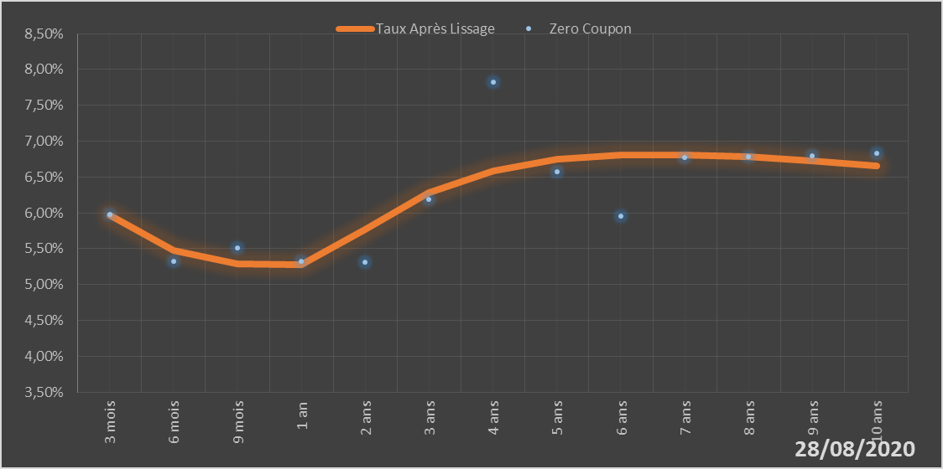
 |  | Maturité | Zero Coupon | Taux Après Lissage
 |  | 3 mois | 5.9724% | 5.9613%
 |  | 6 mois | 5.3251% | 5.4771%
 |  | 9 mois | 5.5162% | 5.2893%
 |  | 1 an | 5.3212% | 5.2729%
 |  | 2 ans | 5.3151% | 5.7727%
 |  | 3 ans | 6.1908% | 6.2787%
 |  | 4 ans | 7.8288% | 6.5881%
 |  | 5 ans | 6.5755% | 6.7473%
 |  | 6 ans | 5.9543% | 6.8100%
 |  | 7 ans | 6.7678% | 6.8129%
 |  | 8 ans | 6.7820% | 6.7795%
 |  | 9 ans | 6.8007% | 6.7253%
 |  | 10 ans | 6.8260% | 6.6599%

2020-08-28
oui

Bénin

